Sheet1
日期 | 更新内容
 | 模块 | 功能点 | 更新内容 | 补充的文档名
1.16 | 二期-开通存管 | 开通存管 | 向已经开通存管的用户展示开通成功的结果页面 | 没有
 |  |  | 开通存管成功页面的左上角返回，这里修改成返回到进入开通存管的前一页。现在的逻辑是返回到结果页的上一页
 | 优惠 | Ycode | 未使用Ycode样式改版 | 优惠（红包和Ycode）需求V1.2
 |  | 适用自动投标服务页 | YY-X,YY-Q,YY-N这三个标，要有权益券才能展示出来的
 | 账户页-自动投标工具列表 续投管理-未开启列表 |  | 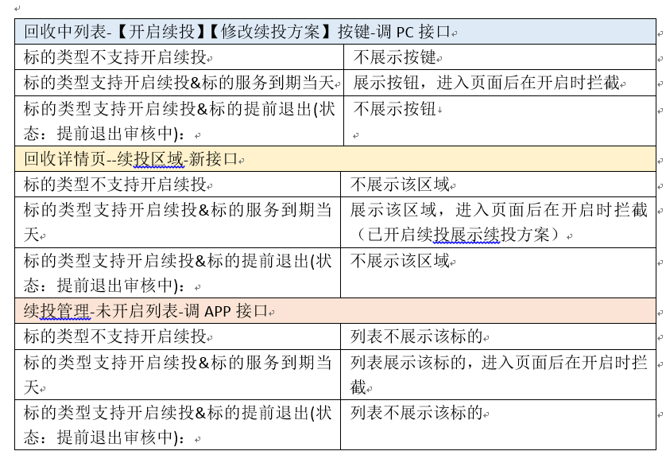 | 账户页自动投标工具相关需求V1.6
 | 账户页-回收中列表-债转文案 |  | 债转期持续计息 | 账户页自动投标工具相关需求V1.6
 | 领券中心 | 口令领券 | 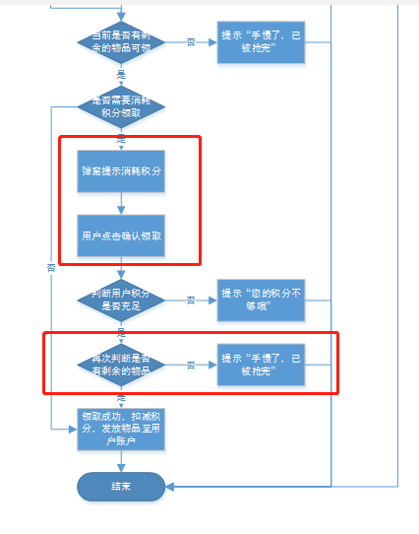 延用线上功能。需求中的弹 框后续再加上优化 | 没有
1.17 | 账户页-自动投标工具列表 | 待续投状态下 | 历史续投年化利率：{续投标的年利率}+{续投加息率}，不添加活动加息（这里和pc不同） | 账户页自动投标工具相关需求V1.7
 | 账户页-修改续投 | 修改续投 | 用户发生降级时，进行修改续投，默认选中用户开启续投时的选项，历史续投年化利率根据当前用户等级情况展示，温馨提示1中的续投加息率表格也跟随用户等级变化，展示相应数据。（详情请见文档）
 | 出借页 | 选择YCODE | 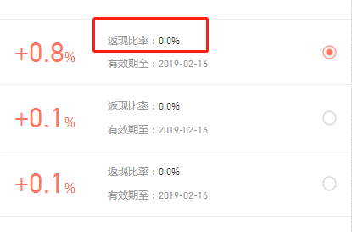 返现比率字段去掉 | 移动官网改版项目详情页和出借页需求V1.2
 |  | 授权出借按键文案 | 改为确认出借
 | 出借成功页 | 再投一笔按键文案 | 改为继续出借
 | 申请提前退出 | 不能申请时，点击按键弹出的弹窗 | 点击弹窗中“我知道了”固定返回到账户页 | 账户页自动投标工具相关需求V1.7
 | 领券中心 | 领券记录 | 系统发放的免费提现券不记录在领券记录中 | 没有
1.18 | 充值 | 转账支付 | 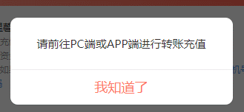 转账支付时，点击【充值】，弹出拦截弹窗。点击弹窗中【我知道了】返回账户页。 | 因为转账充值需求有改变，所以h5暂时拦截转账支付功能，等后续补充需求后再开放。
 |  | 充值说明 | 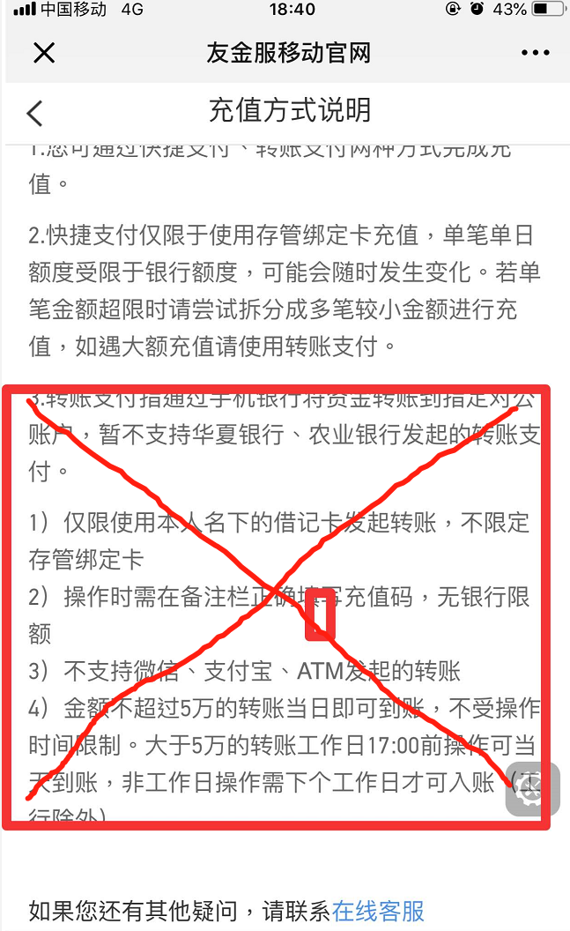 删除文案中第三部分
1.21 | 首页营销弹窗 |  | 用户点击弹窗： 1.如后台配置登录拦截则需跳转至登录页，完成登录后再跳转至目标页。 2.如后台无配置登录拦截，则点击转跳至目标页。 | 首页和账户页补充需求v1.2
 | 自动投标工具详情页-查看合同页 查看债权-合同页 |  | 增加页头导航栏，左侧为返回键。页面Title为“合同” | 没有
 | 出借页 | 点击【余额全出借】后，输入框取值 | 1.如果用户可用余额小于最低出借额，TOAST：最低出借{标的最低出借额}元,输入框不拉取可用余额值； 2.如果 最低出借额<可用余额<（单笔限额、剩余余额中最小值），输入框拉取可用余额值； 3.如果 可用余额>（单笔限额、剩余余额中最小值），TOAST提示，输入框拉取单笔限额、剩余余额中最小值。 | 移动官网改版项目详情页和出借页需求（优化V1.3）
 | 出借成功页 |  | 点击【查看详情】跳转到自动投标工具列表页
1.22 | 出借页 | 借款信息 | 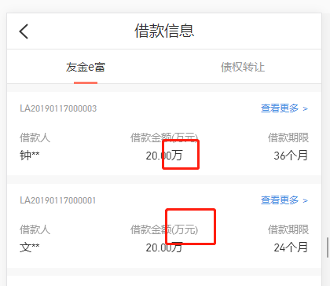 借款金额单位改为（元） | 没有
 |  | 满额项目入口 | 入口名称改为 已满额 | 没有
1.23 | 拦截页 |  | 安卓4.4.2自带浏览器，UC 9.9.2 浏览器增加拦截页 | 没有

